GOR RADOVI
Investitor: Aminess dd Novigrad
Građevina: Maravea resort - Novigrad
Opis: Sanacija nadstrešnice objekta La Gradela

r.br. | opis stavke | jed | količina | jedinična cijena | ukupno | napomena

I. | Sanacija metalne konstrukcije
 | 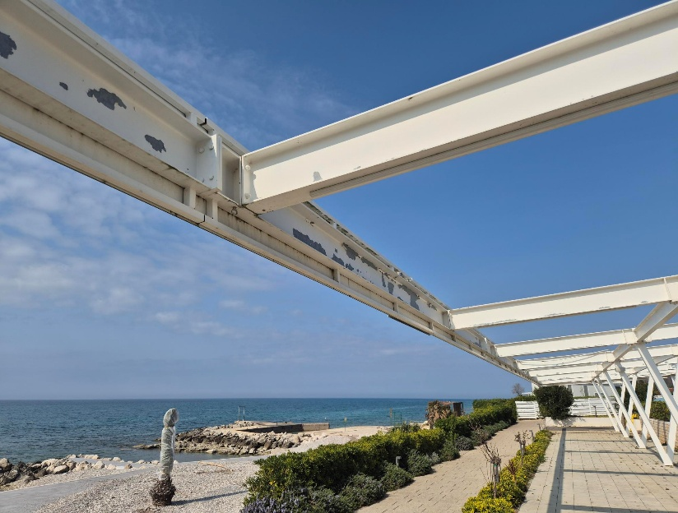 | 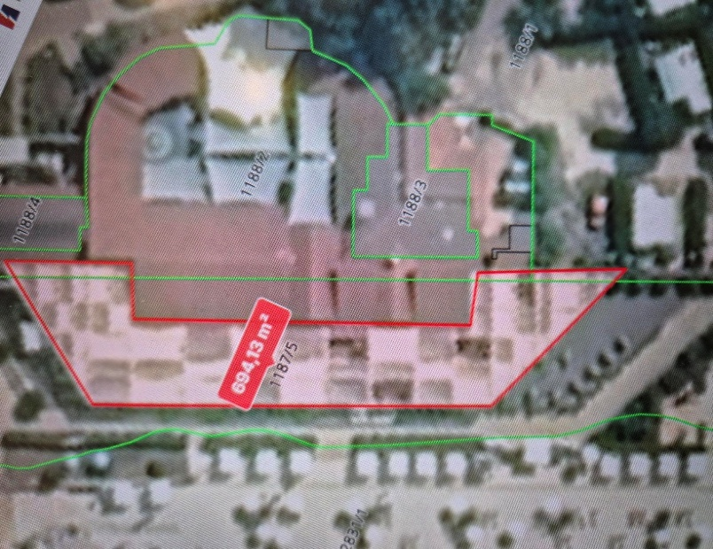
A | Farbanje metalne konstrukcije

1 | Uklanjanje dotrajale boje sa konstrukcije
 | Stavka uključuje detaljnu zaštitu podova prije početka radova, kompletno brušenje i struganje nestabilne, djelomično oljuštene boje sa vertikalnih dijelova krovne metalne konstrukcije. U cijenu uračunati pokretnu skelu , kao i sve ostale predradnje potrebne za izvođenje stavke.
 | NAPOMENA: za kvadraturu nadstrešnice prikazana je tlocrtna površina nadstrešnice
a) | Uklanjanje dotrajale boje sa konstrukcije | m2 | 700.00 |  | 0.00
b) | Uklanjanje dotrajale boje sa stupova dim 20*20*300 cm | kom | 30.00

2 | Farbanje metalne konstrukcije
 | Stavka uključuje nanošenje temeljne boje, te 2 sloja pokrivne boje za metal nijanse po uzoru na postojeće. U stavku uračunati sve predradnje potrebne za izvođenje kao i pokretnu skelu.
a) | Farbanje metalne konstrukcije | m2 | 700.00 |  | 0.00
b) | Farbanje metalnih stupova dim 20*20*300 cm | kom | 30.00 |  | 0.00

A | Farbanje metalne konstrukcije | UKUPNO |  |  | 0.00

I. | Sanacija metalne konstrukcije | UKUPNO: |  |  | 0.00

II. | Dobava i u gradnja pvc platna - jedra
 | 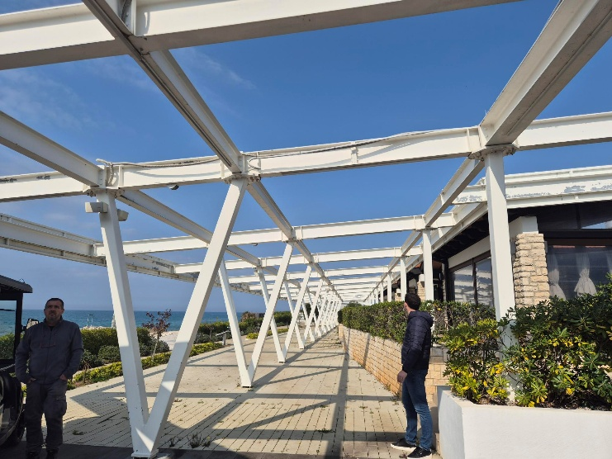
A | Dobava i u gradnja pvc platna - jedra

1 | Dobava i ugradnja PVC platna - jedra u polja konstrukcije
 | Stavka uključuje detaljnu izmjeru svakog pojedinog polja, izradu po mjeri i ugradnju platna na već postavljene "okice"; nijansa bež, po uzoru na postojeće u kampu
 | Napomena: izvođač je dužan prije izvođenja investitoru dostaviti uzorak na potvrdu
 | Dobava i ugradnja PVC platna - jedra u polja konstrukcije | m2 | 700.00 |  | 0.00

B | Dobava i u gradnja pvc platna - jedra u polja konstrukcije | UKUPNO |  |  | 0.00

II. | Dobava i u gradnja pvc platna - jedra | UKUPNO: |  |  | 0.00

 |  | SVEUKUPNO: |  |  | 0.00

 |  |  |  |  | PDV nije uračunat

